IN发票
COMMERCIAL INVOICE 商 业 发 票
DATE 日期 * |  | 0628 |  | INVOICE NO. 发票号 * |  | WO47-0628
SHIPPER/EXPORTER (Complete name & address & telephone) 发货人或出口商的详细名称、地址及电话 * |  |  |  | CONSIGNEE(Complete name & address & telephone) 收货人的详细名称、地址及电话 *
Guangdong Wo Tian Xia Supply Chain management Co.,Ltd Guangdong GUANGZHOU，Tianyun NO.4, Nansha Bonded Zone, NANSHA District, ATTN: Mr.yang TEL: 020-34662686 • E-MAIL: guanwu@alog.com |  |  |  | World Health Organization WHO Country Office The WHO Representative Attn: Dr Silviu Domente, 81, Basil Barnov Street, 0179 Tbilisi, Georgia Tamila (Tamuna) Zardiashvili,Tel: +995 595337001 Email: zardiashvilit@who.int, domentes@who.int

PLACE OF EXPORT 出口地 * |  |  | CHINA | IMPORTER IF OTHER THAN CONSIGNEE 进口商详细名称（若与收件人非同一人）
PLACE OF DELIVERY 目的地 * |  |  | Belgium
B/L NO. 提单号 * |  |  | 756-69365634
TRADE TERMS 成交方式(CIF/FOB等）* |  |  | FOB
ITEM NO. | DESCRIPTION OF GOODS |  |  | BAR CODE | ORIGIN | Quantity（Unit) | QTY (PIECE) | UNIT PRICE - (Currency) | TOTAL VALUE -(Currency)
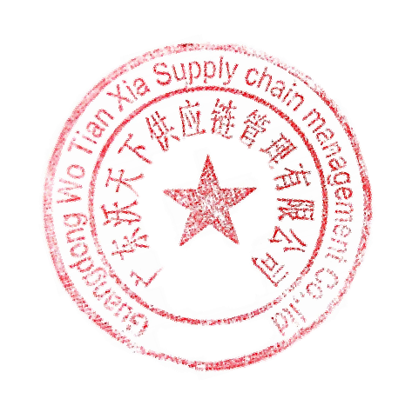
序号 | 货品详细描述* |  |  | 商品条码 | 原产地* | 箱数* | 个数* | 单价* | 总价*
1 | Faceshield |  |  |  | CHINA | 25 | 5,000 | $1.5561 | $7,780.5000

TOTAL 总计 |  |  |  |  |  |  | 5,000 |  | $7,780.50

DECLARE ALL THE INFORMATION CONTAINED IN THIS INVOICE TO BE TRUE AND CORRECT.
我确保以上发票所列内容真实正确。 |  |  |  |  | STAMP OF SHIPPER/EXPORTER

